상품제안서
세인트나인Q 3피스 골프볼+볼마커(실버2)+자석클립(실버)+자석티세트 | 상품코드: F12056

 |  |  |  |  |  |  | 02-412-0044 | www.easy1.co.kr
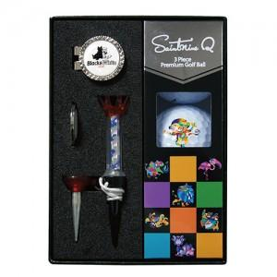

【상세/제작정보】 | .

【인쇄/포장옵션】 | 풀칼라 / 포장지포장

【공급단가】 | 수량 | 100~ | 300~ | 500~ | 1,000~ | 3,000~
*VAT별도 | 단가 | 26,590원 | 25,610원 | 24,620원 | 23,640원 | 23,040원

【상품 URL】 | http://www.easy1.co.kr/src/goods_detail.php?gdno=12056

